圖表索引
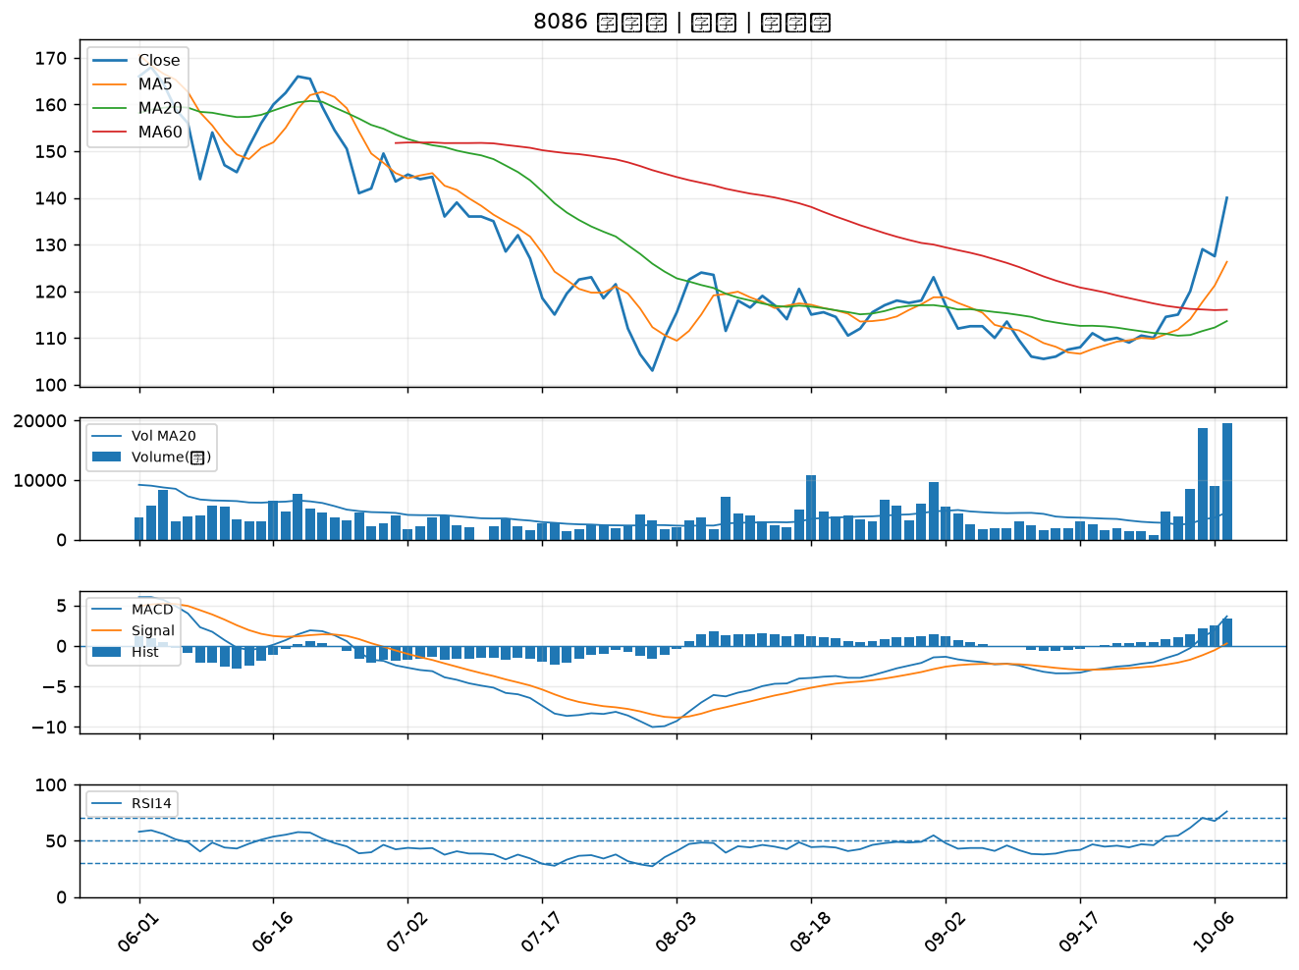
股票代號 | 股票名稱 | 市場 | 買進觀察分級 | 主力突破分數 | 圖表路徑
1802 | 台玻 | 上市 | A級 | 6 | output/charts/20261007/1802_台玻.png
1455 | 集盛 | 上市 | A級 | 6 | output/charts/20261007/1455_集盛.png
4142 | 國光生 | 上市 | A級 | 6 | output/charts/20261007/4142_國光生.png
4167 | 松瑞藥 | 上櫃 | A級 | 5 | output/charts/20261007/4167_松瑞藥.png
1301 | 台塑 | 上市 | A級 | 5 | output/charts/20261007/1301_台塑.png
1326 | 台化 | 上市 | A級 | 5 | output/charts/20261007/1326_台化.png
1304 | 台聚 | 上市 | A級 | 5 | output/charts/20261007/1304_台聚.png
3014 | 聯陽 | 上市 | A級 | 5 | output/charts/20261007/3014_聯陽.png
1305 | 華夏 | 上市 | A級 | 5 | output/charts/20261007/1305_華夏.png
1815 | 富喬 | 上櫃 | A級 | 4 | output/charts/20261007/1815_富喬.png
1308 | 亞聚 | 上市 | A級 | 4 | output/charts/20261007/1308_亞聚.png
1714 | 和桐 | 上市 | A級 | 4 | output/charts/20261007/1714_和桐.png
1605 | 華新 | 上市 | A級 | 4 | output/charts/20261007/1605_華新.png
8042 | 金山電 | 上櫃 | A級 | 4 | output/charts/20261007/8042_金山電.png
1440 | 南紡 | 上市 | A級 | 4 | output/charts/20261007/1440_南紡.png
2316 | 楠梓電 | 上市 | A級 | 4 | output/charts/20261007/2316_楠梓電.png
1609 | 大亞 | 上市 | A級 | 4 | output/charts/20261007/1609_大亞.png
6174 | 安碁 | 上櫃 | A級 | 4 | output/charts/20261007/6174_安碁.png
3624 | 光頡 | 上櫃 | A級 | 3 | output/charts/20261007/3624_光頡.png
5475 | 德宏 | 上櫃 | A級 | 3 | output/charts/20261007/5475_德宏.png
6108 | 競國 | 上市 | A級 | 3 | output/charts/20261007/6108_競國.png
6278 | 台表科 | 上市 | B級 | 6 | output/charts/20261007/6278_台表科.png
8213 | 志超 | 上市 | B級 | 6 | output/charts/20261007/8213_志超.png
5460 | 同協 | 上櫃 | B級 | 6 | output/charts/20261007/5460_同協.png
5244 | 弘凱 | 上市 | B級 | 6 | output/charts/20261007/5244_弘凱.png
1434 | 福懋 | 上市 | B級 | 5 | output/charts/20261007/1434_福懋.png
8131 | 福懋科 | 上市 | B級 | 5 | output/charts/20261007/8131_福懋科.png
6449 | 鈺邦 | 上市 | B級 | 5 | output/charts/20261007/6449_鈺邦.png
9103 | 美德醫療-DR | 上市 | B級 | 5 | output/charts/20261007/9103_美德醫療-DR.png
8086 | 宏捷科 | 上櫃 | B級 | 4 | output/charts/20261007/8086_宏捷科.png

1802 台玻｜A級
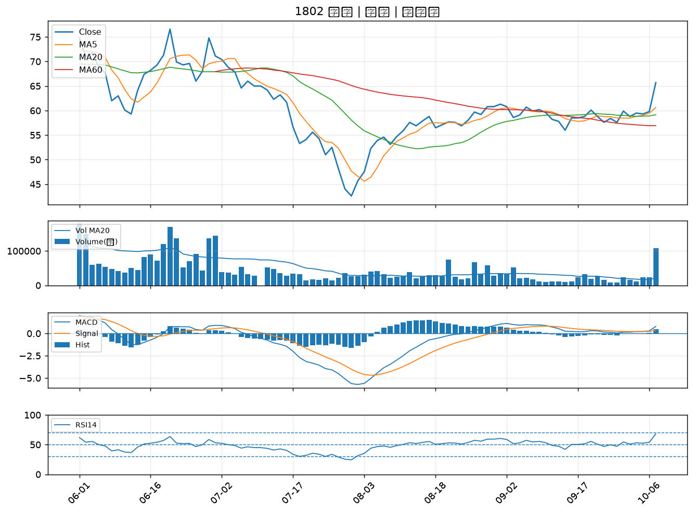

1455 集盛｜A級
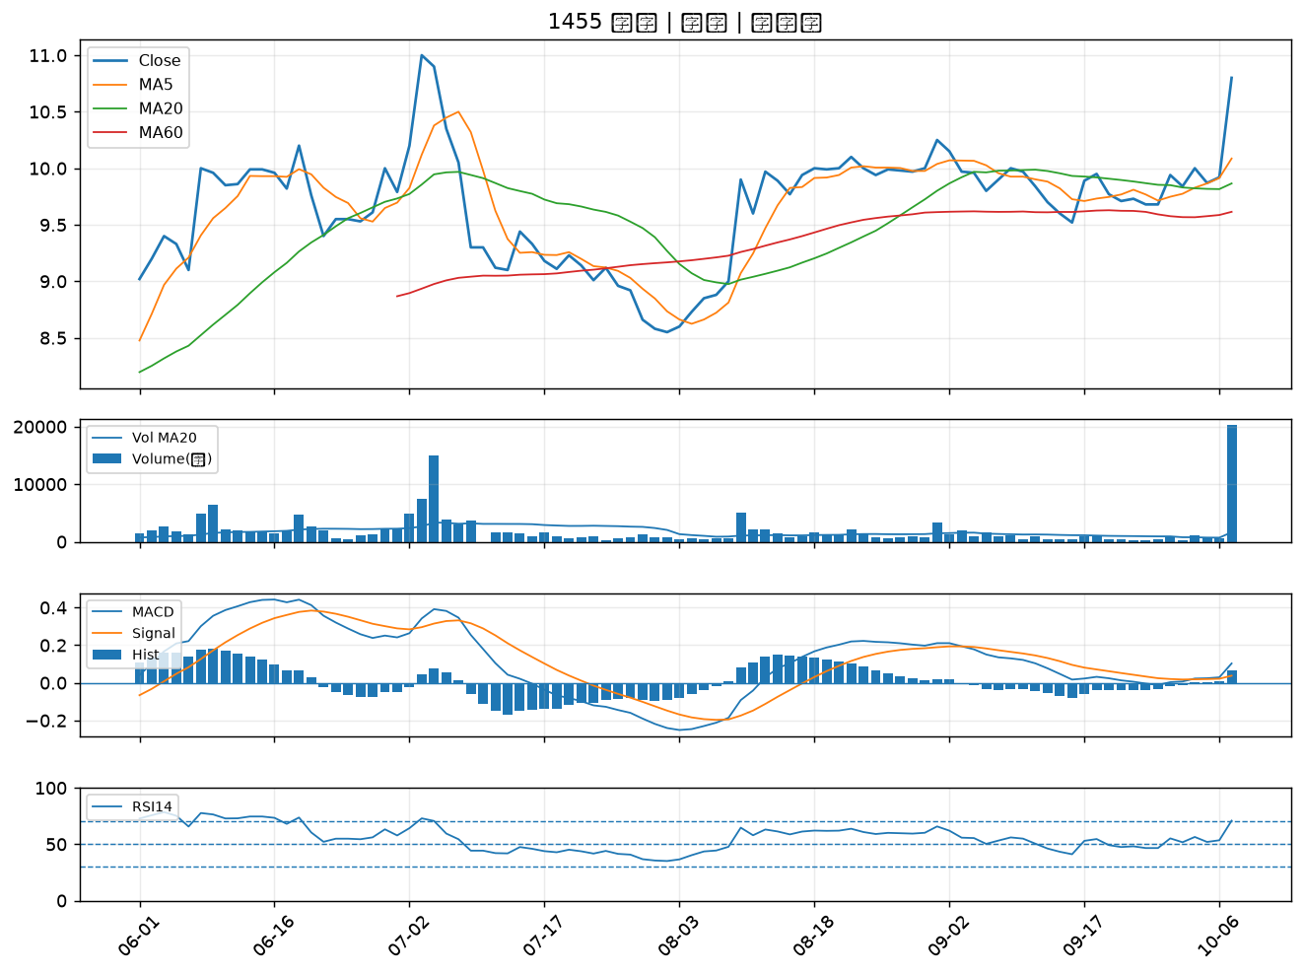

4142 國光生｜A級
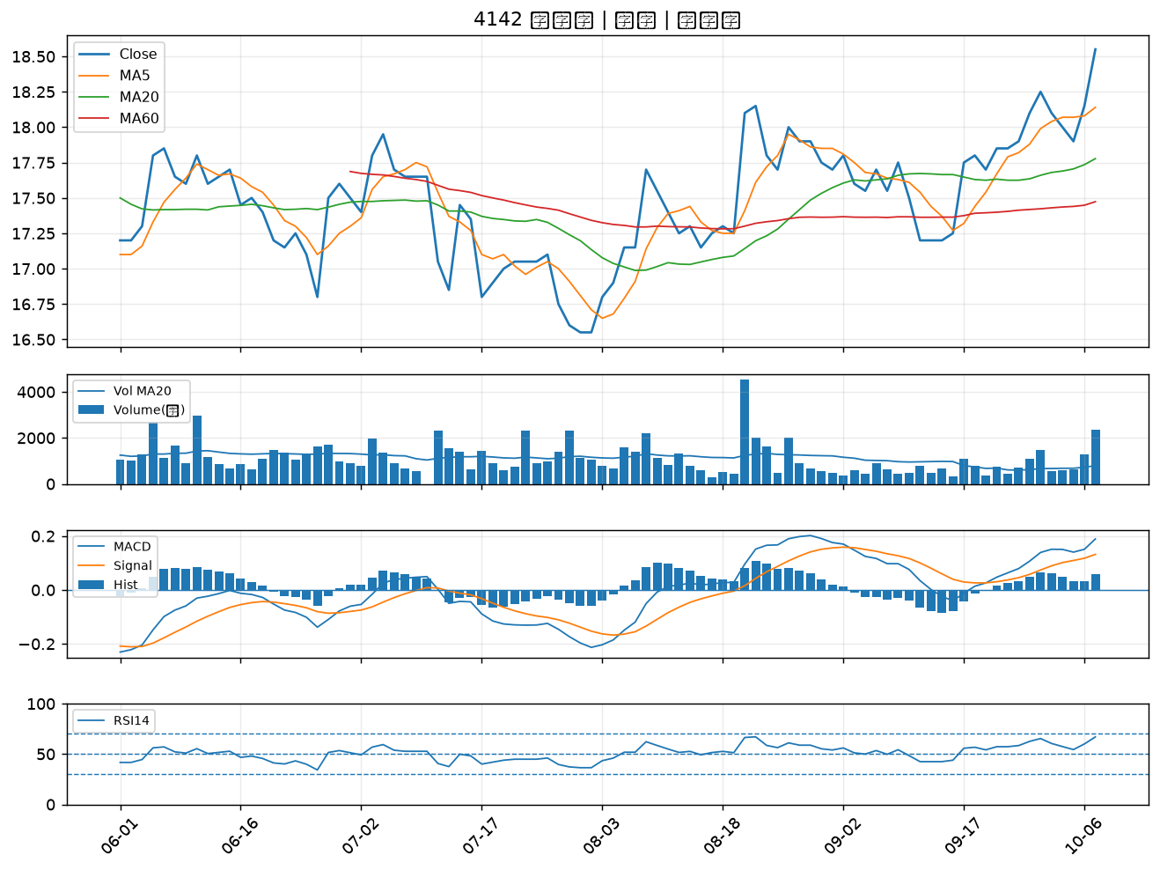

4167 松瑞藥｜A級
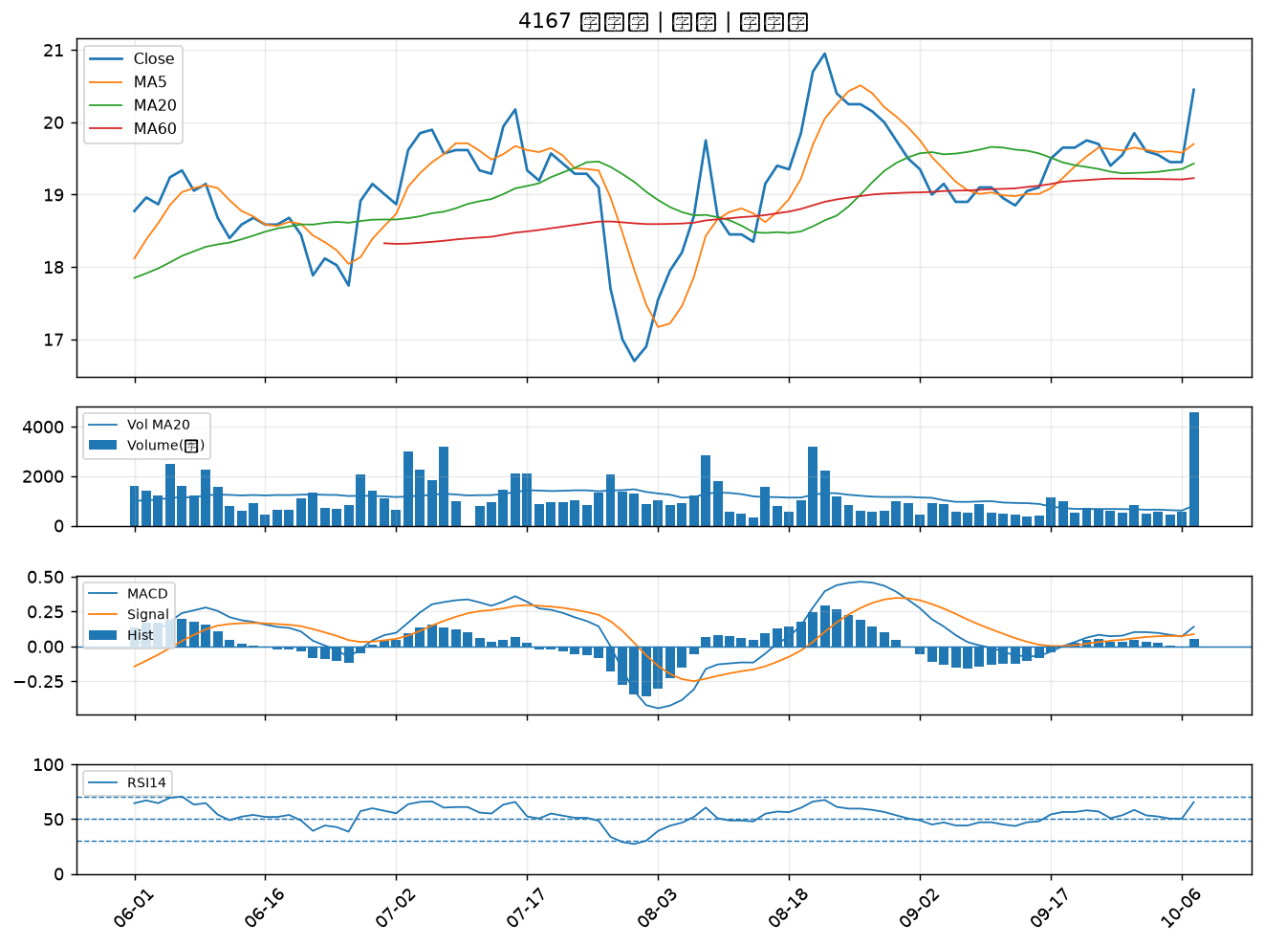

1301 台塑｜A級
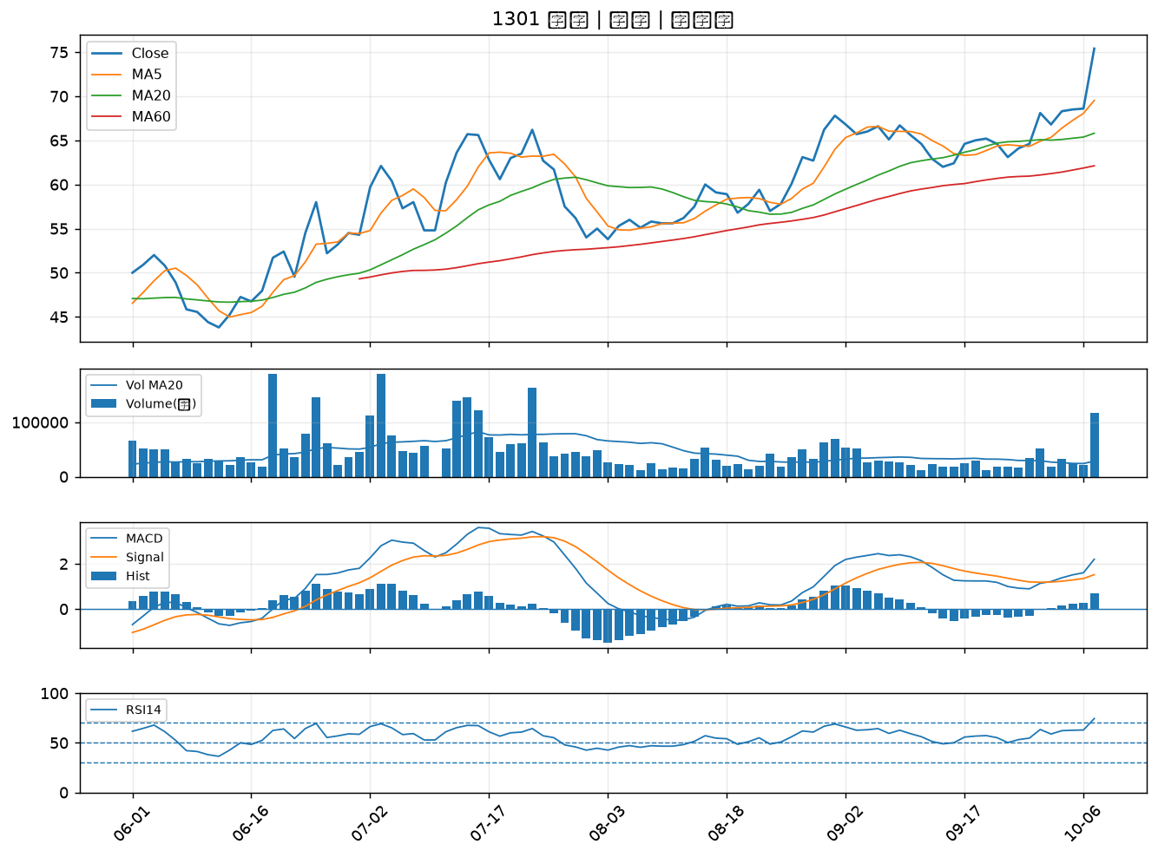

1326 台化｜A級
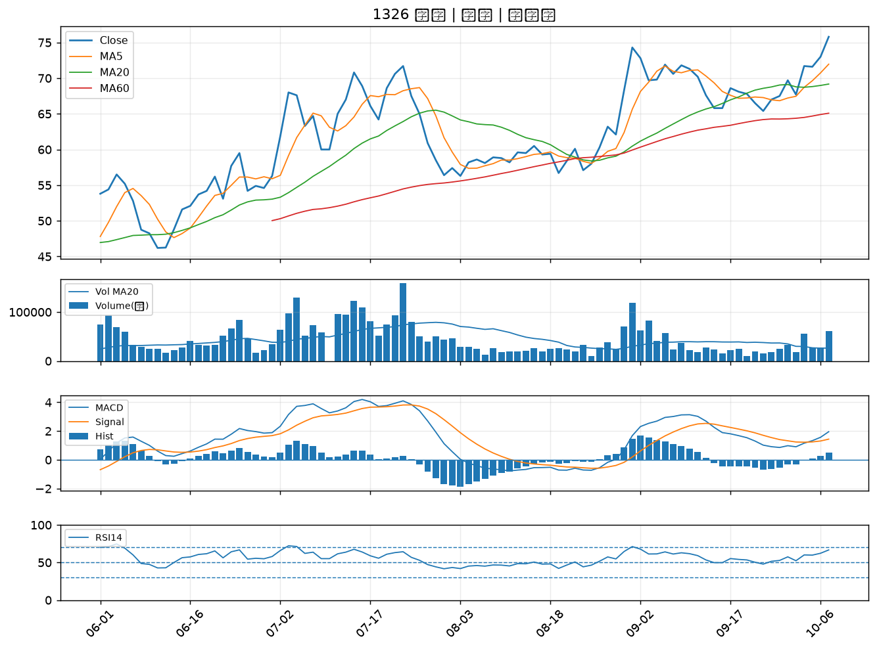

1304 台聚｜A級
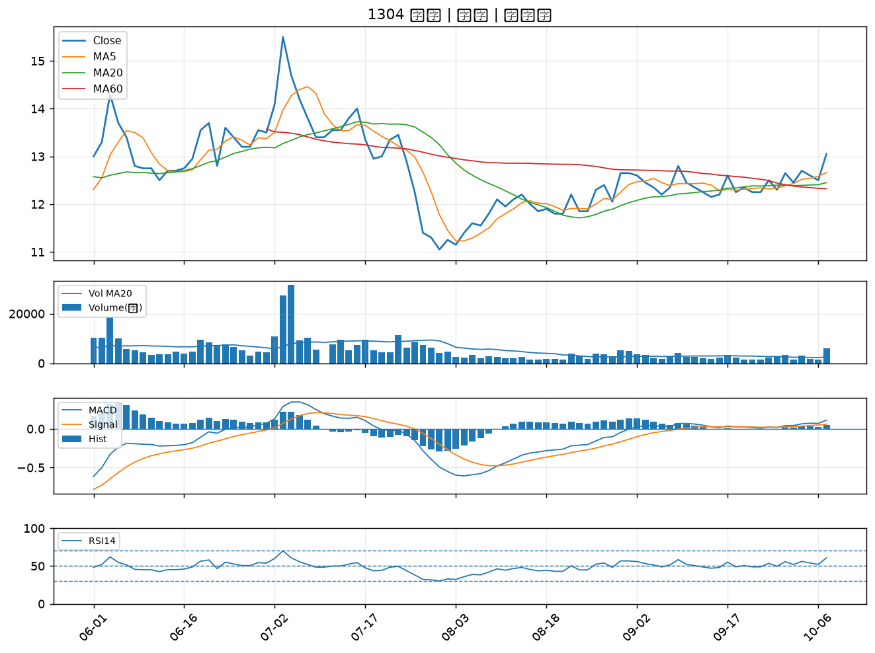

3014 聯陽｜A級
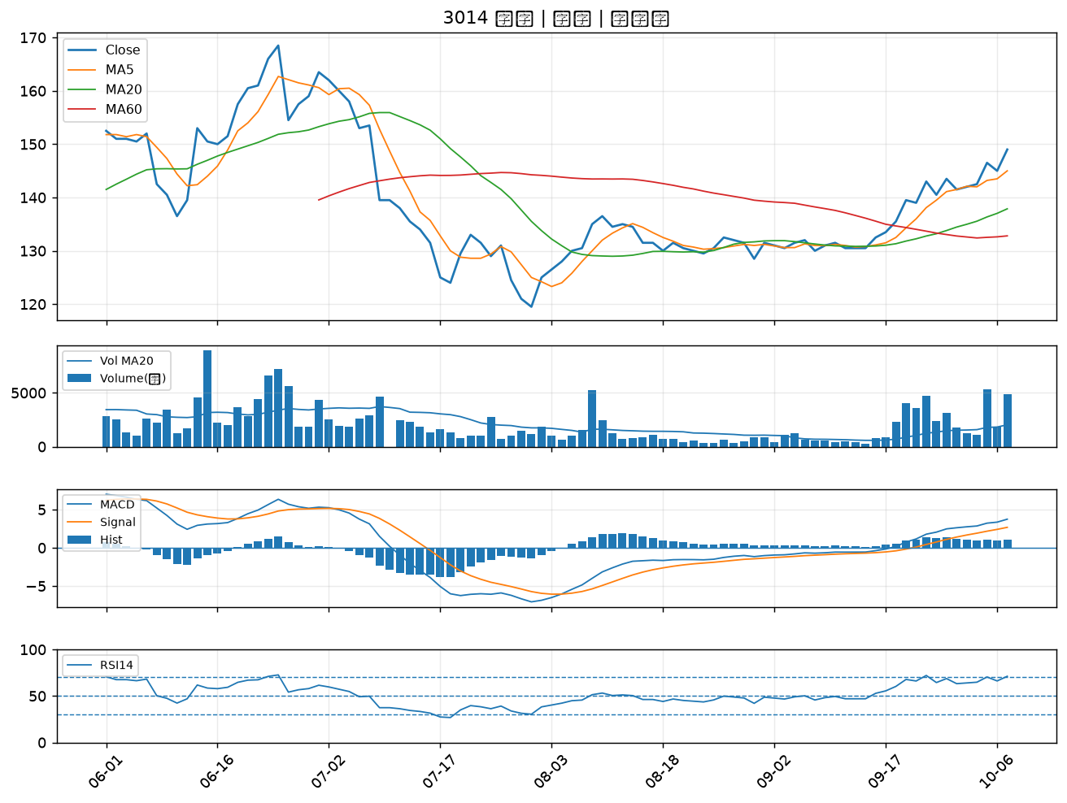

1305 華夏｜A級
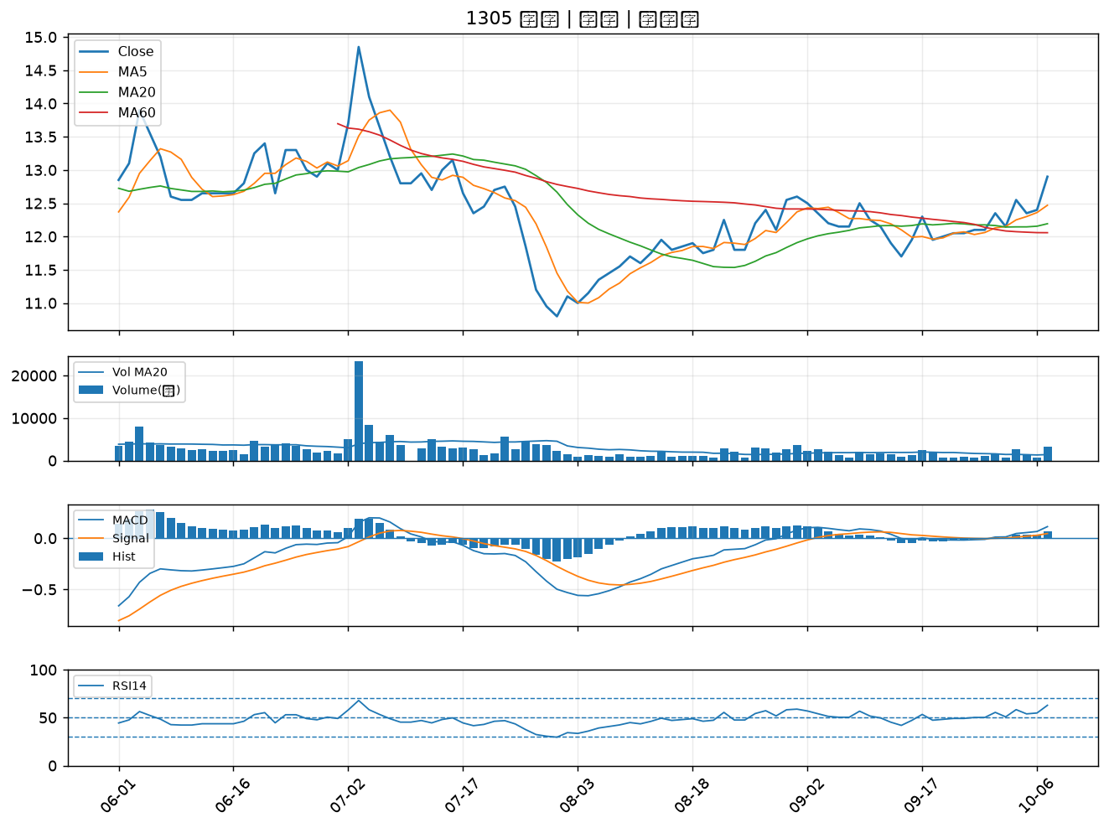

1815 富喬｜A級
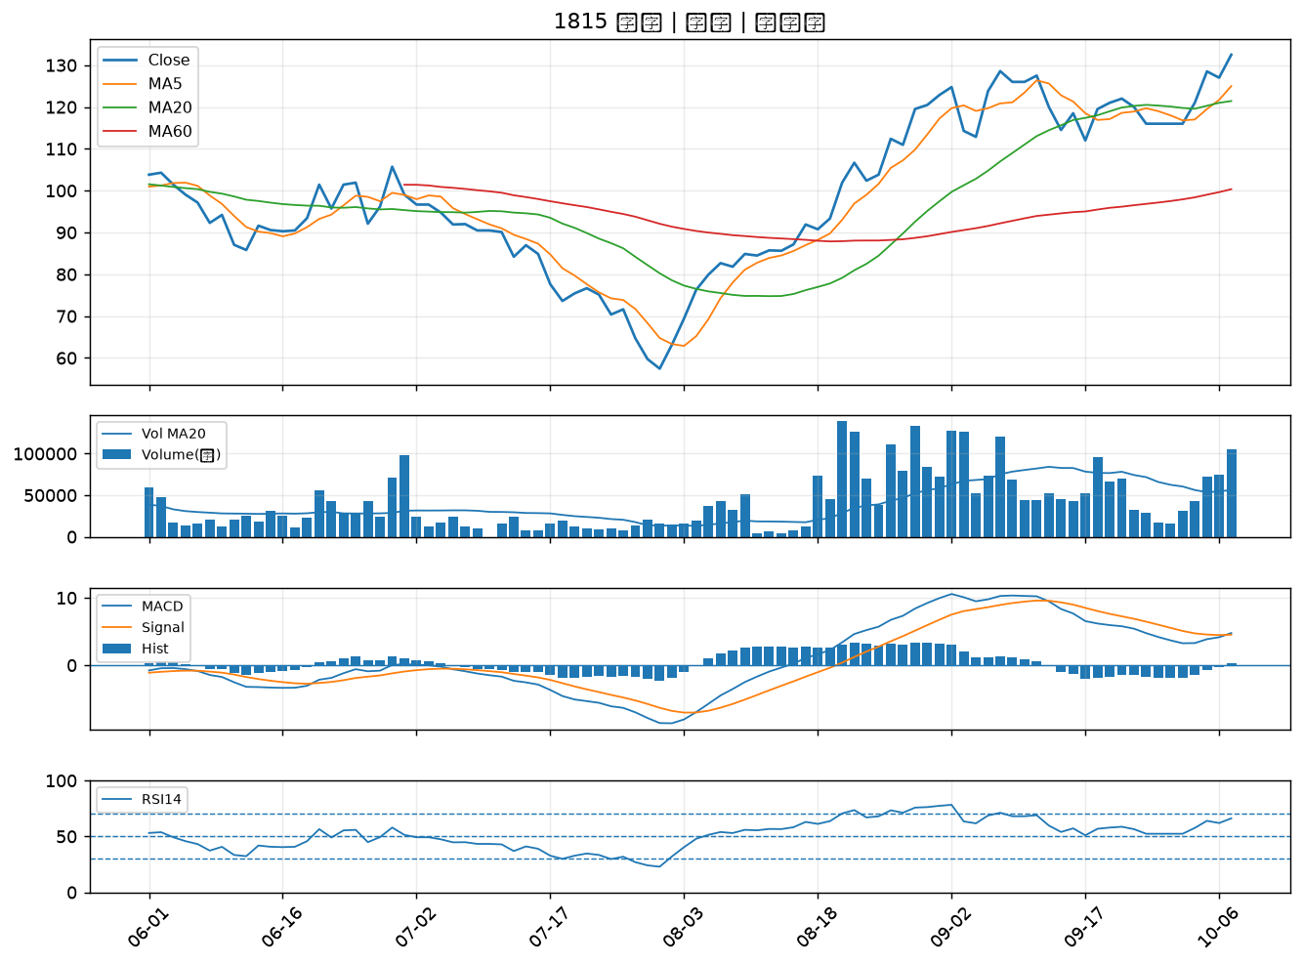

1308 亞聚｜A級
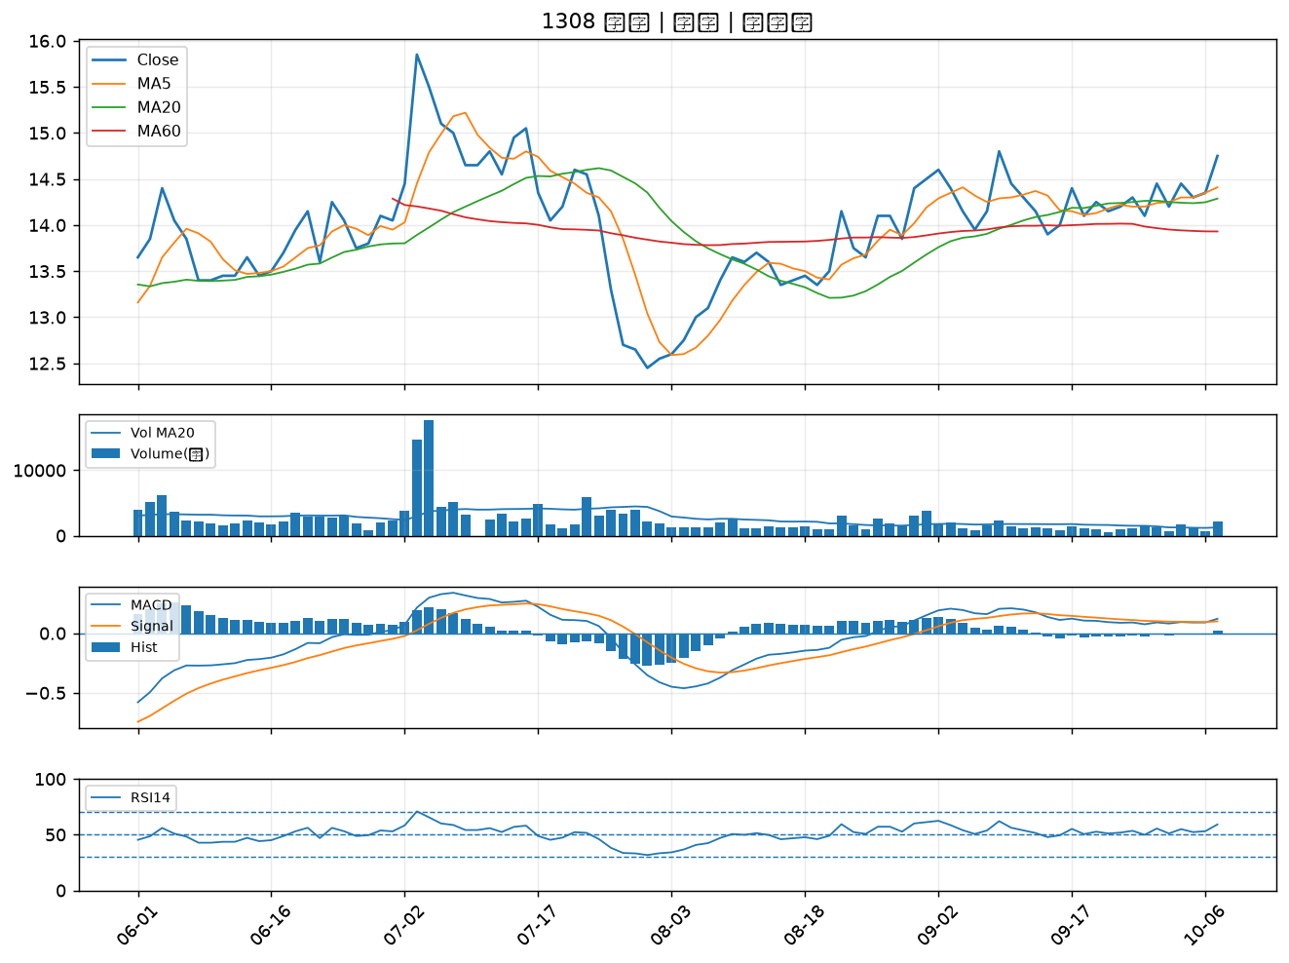

1714 和桐｜A級
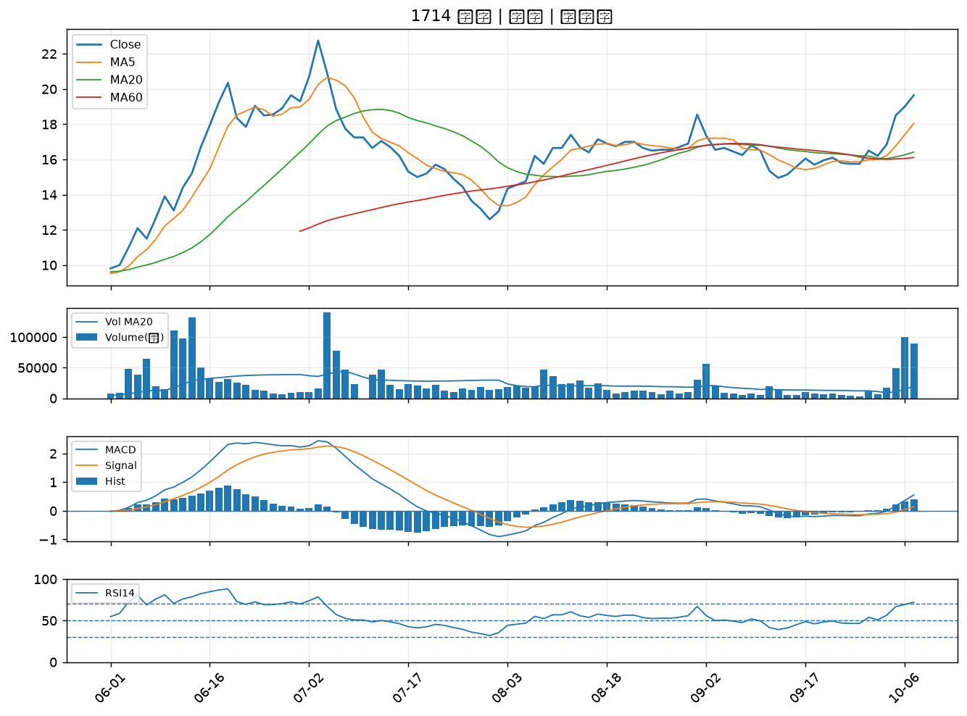

1605 華新｜A級
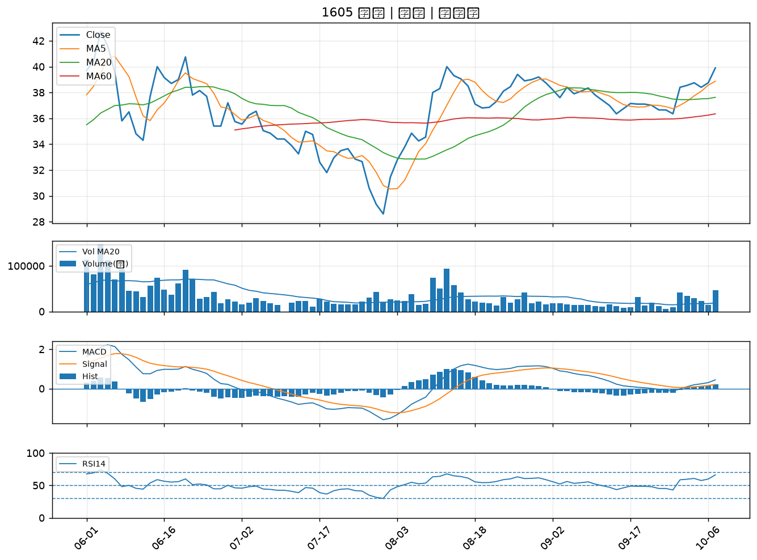

8042 金山電｜A級
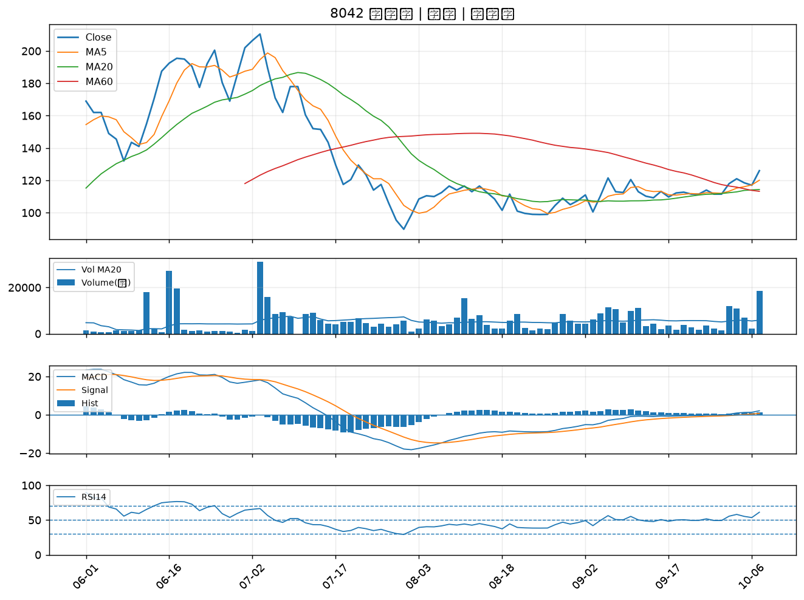

1440 南紡｜A級
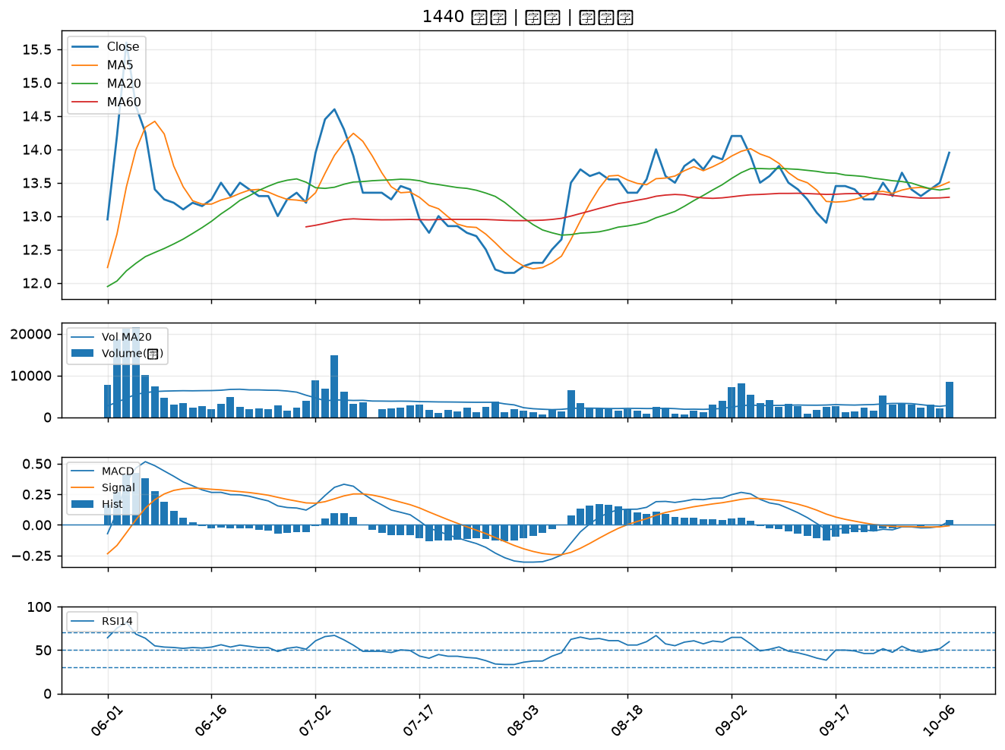

2316 楠梓電｜A級
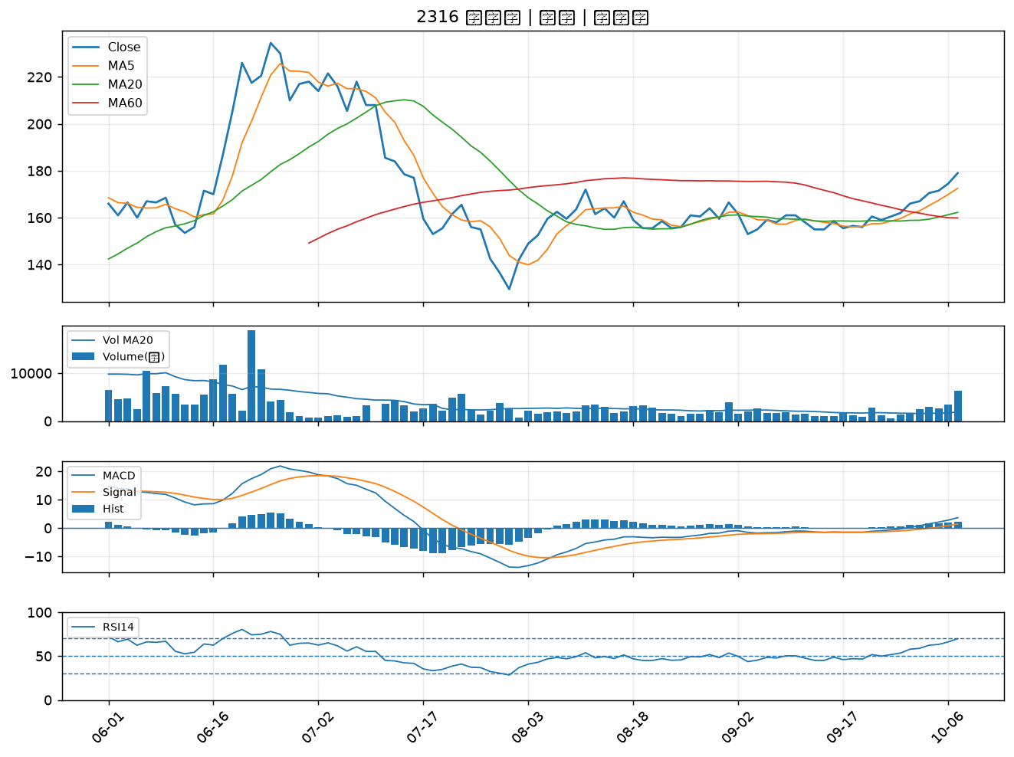

1609 大亞｜A級
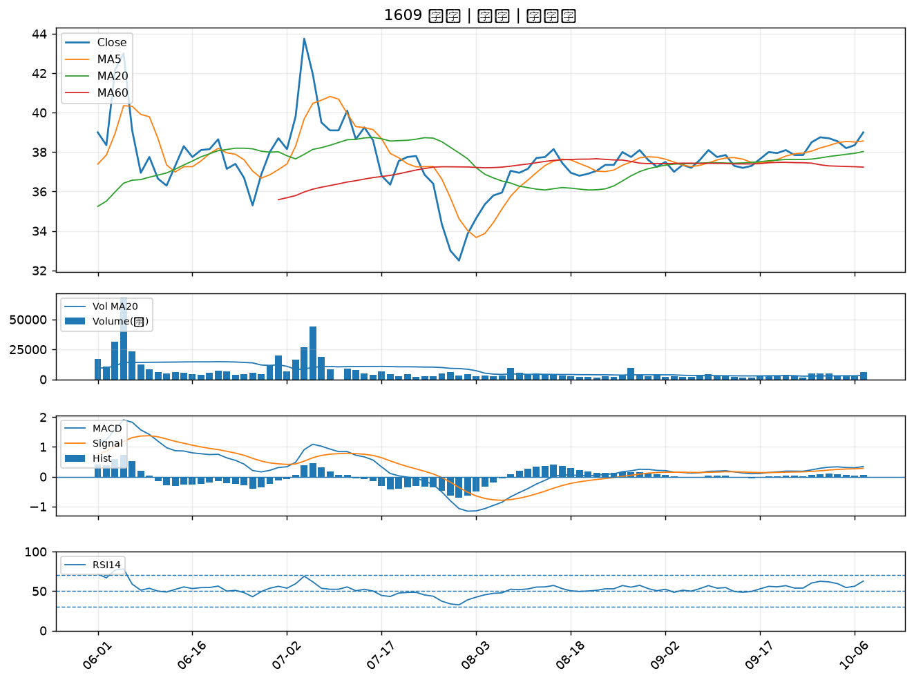

6174 安碁｜A級
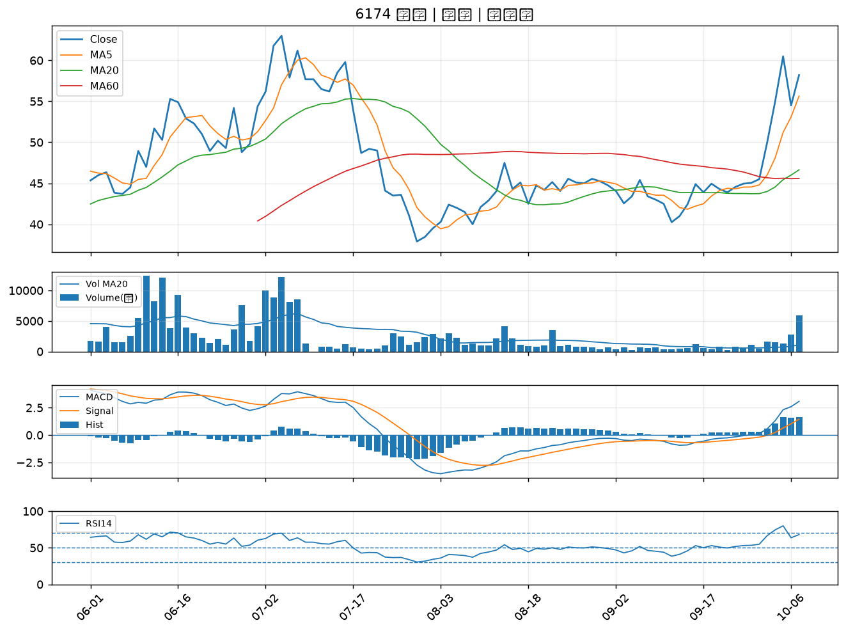

3624 光頡｜A級
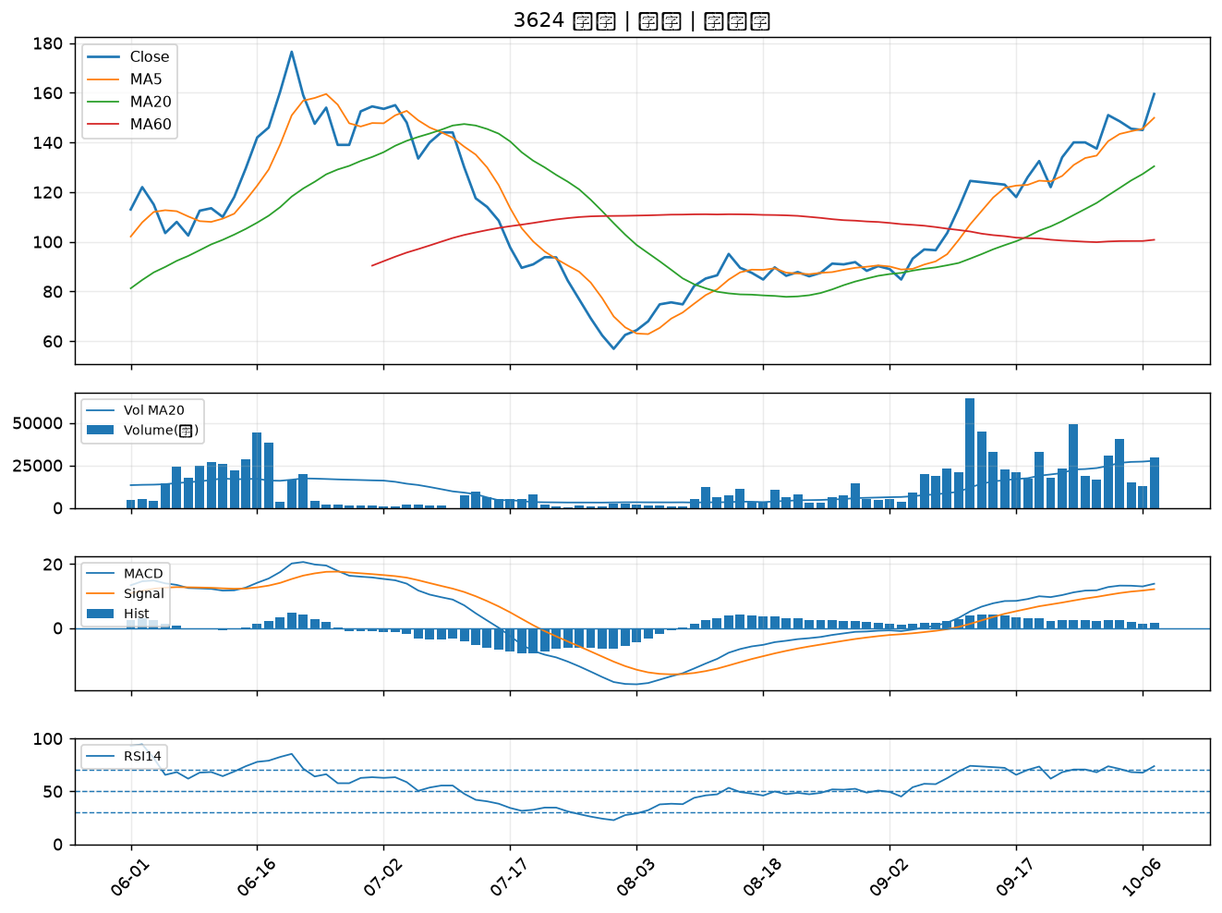

5475 德宏｜A級
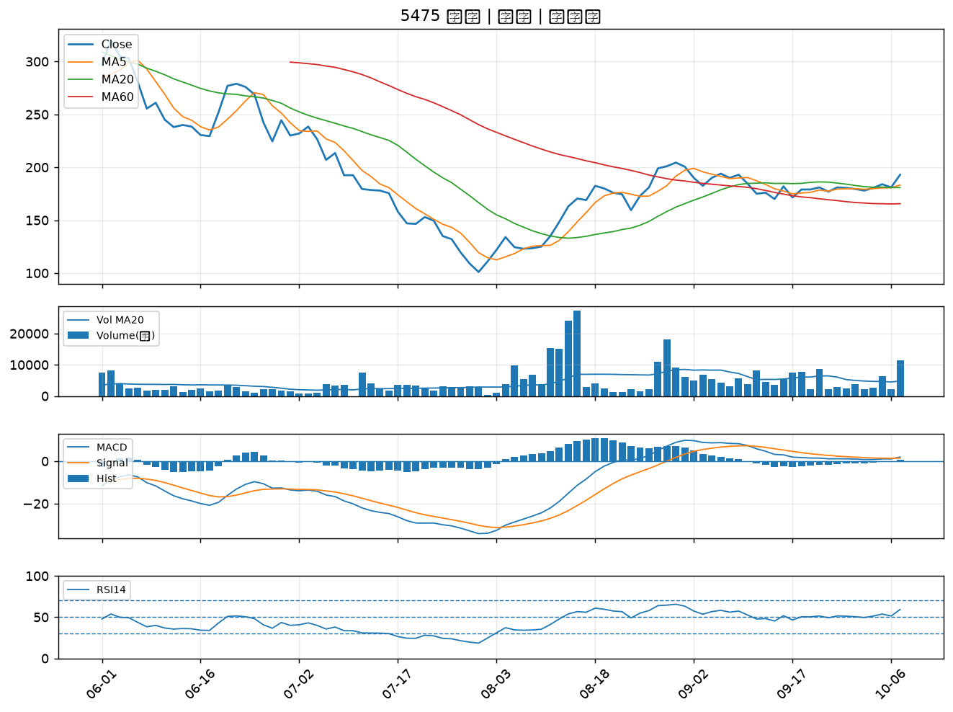

6108 競國｜A級
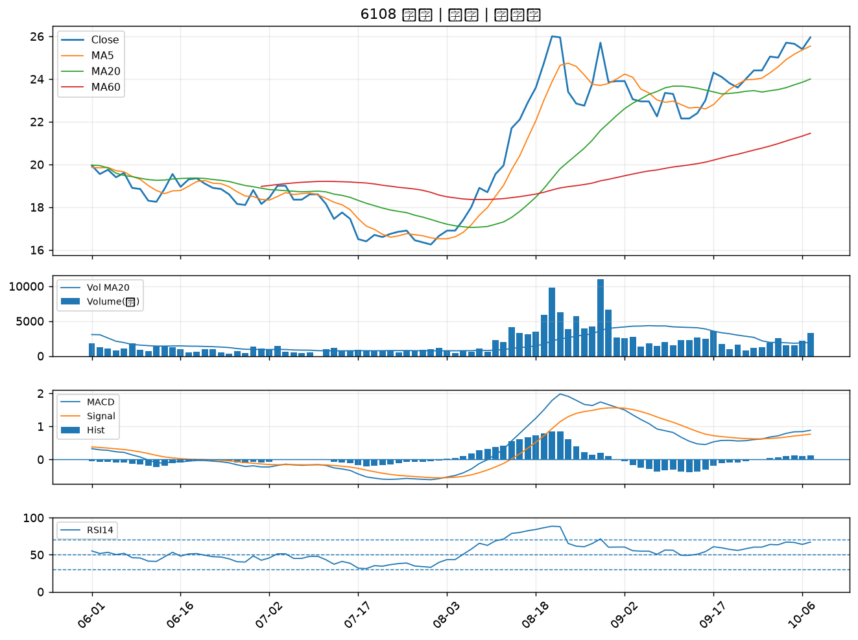

6278 台表科｜B級
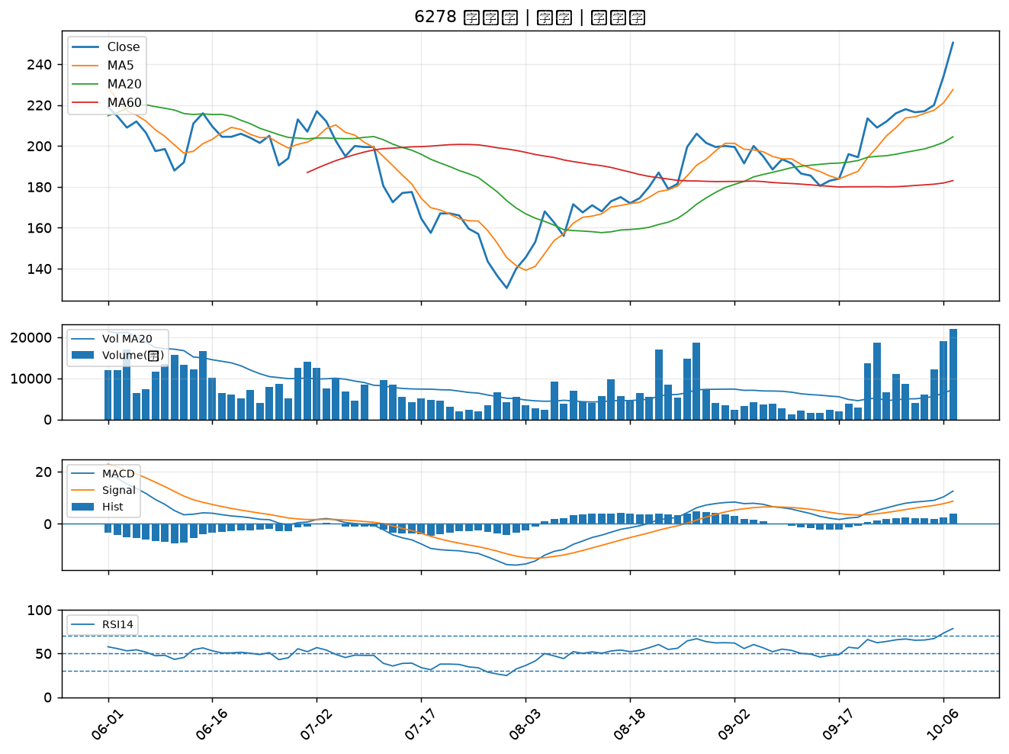

8213 志超｜B級
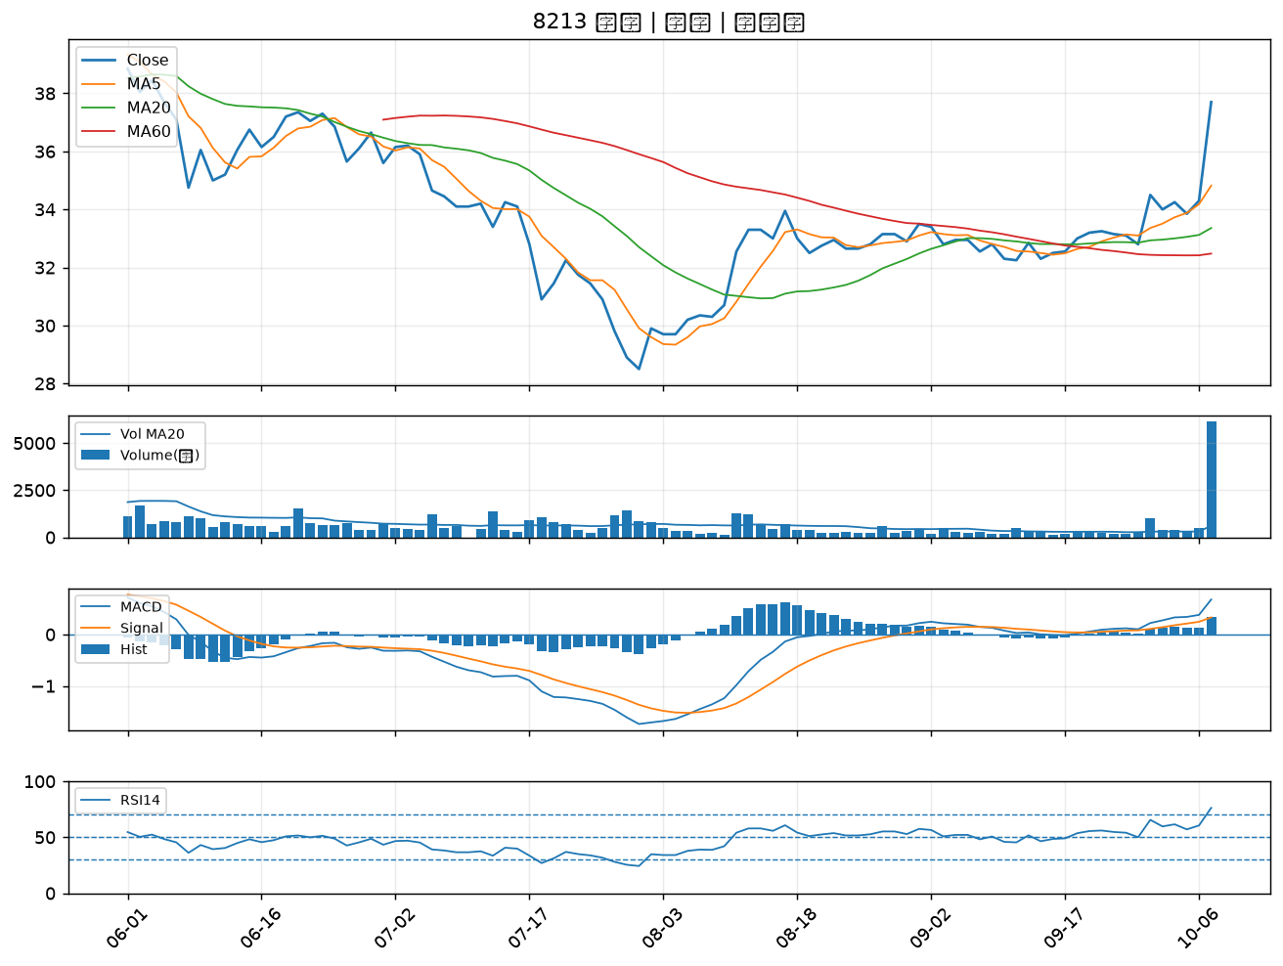

5460 同協｜B級
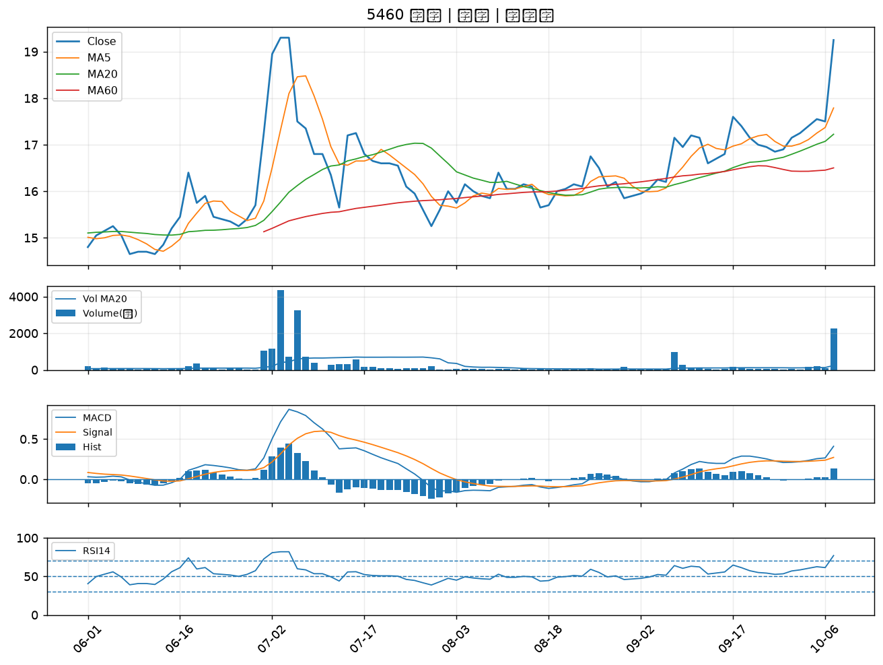

5244 弘凱｜B級
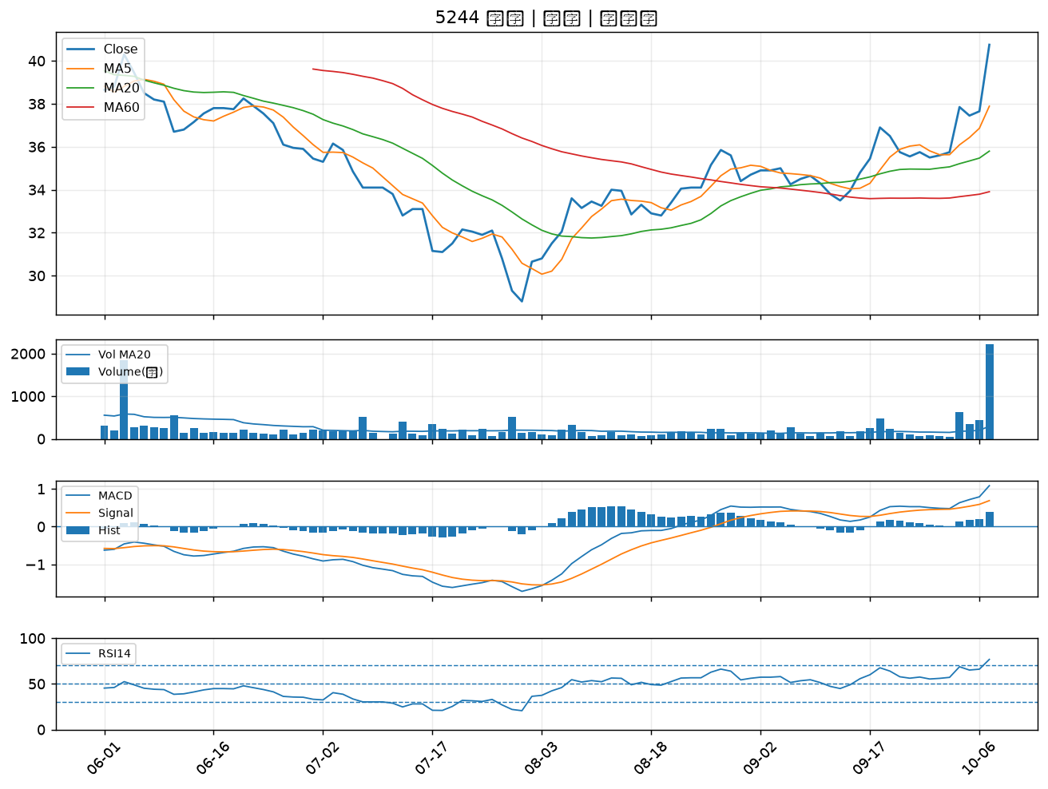

1434 福懋｜B級
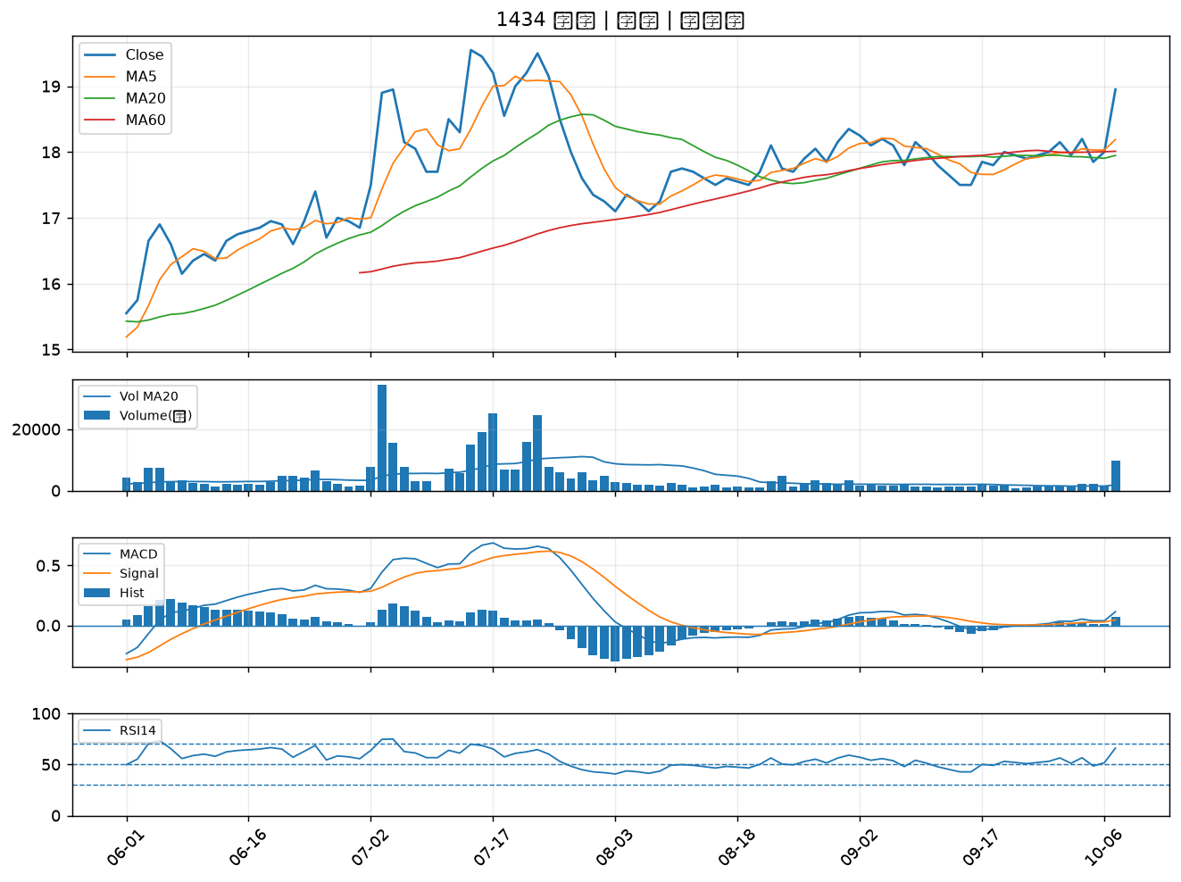

8131 福懋科｜B級
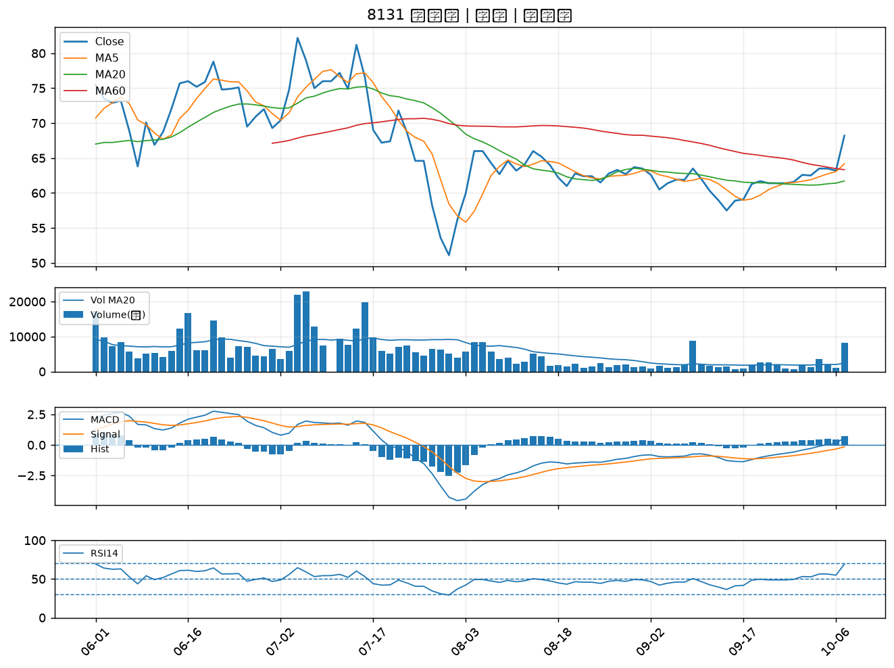

6449 鈺邦｜B級
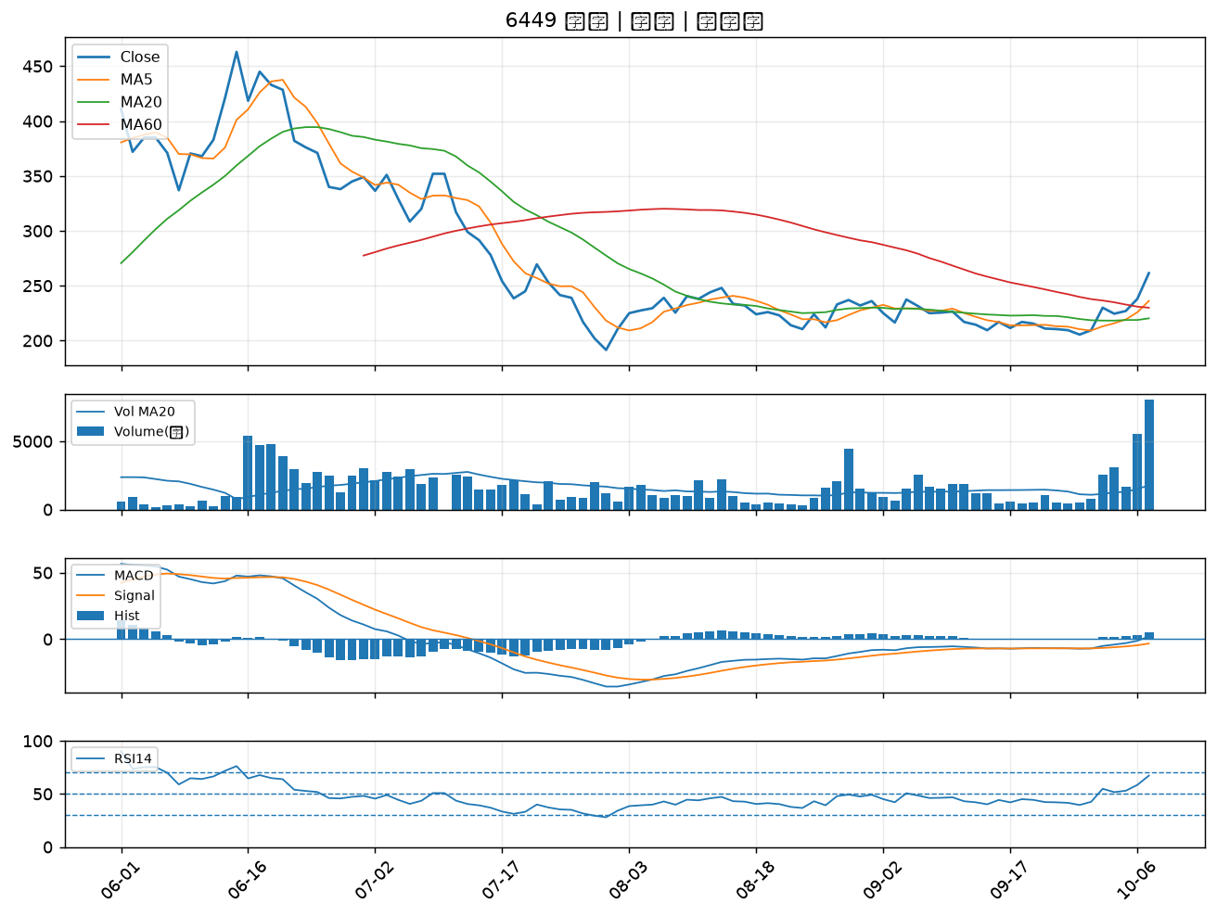

9103 美德醫療-DR｜B級
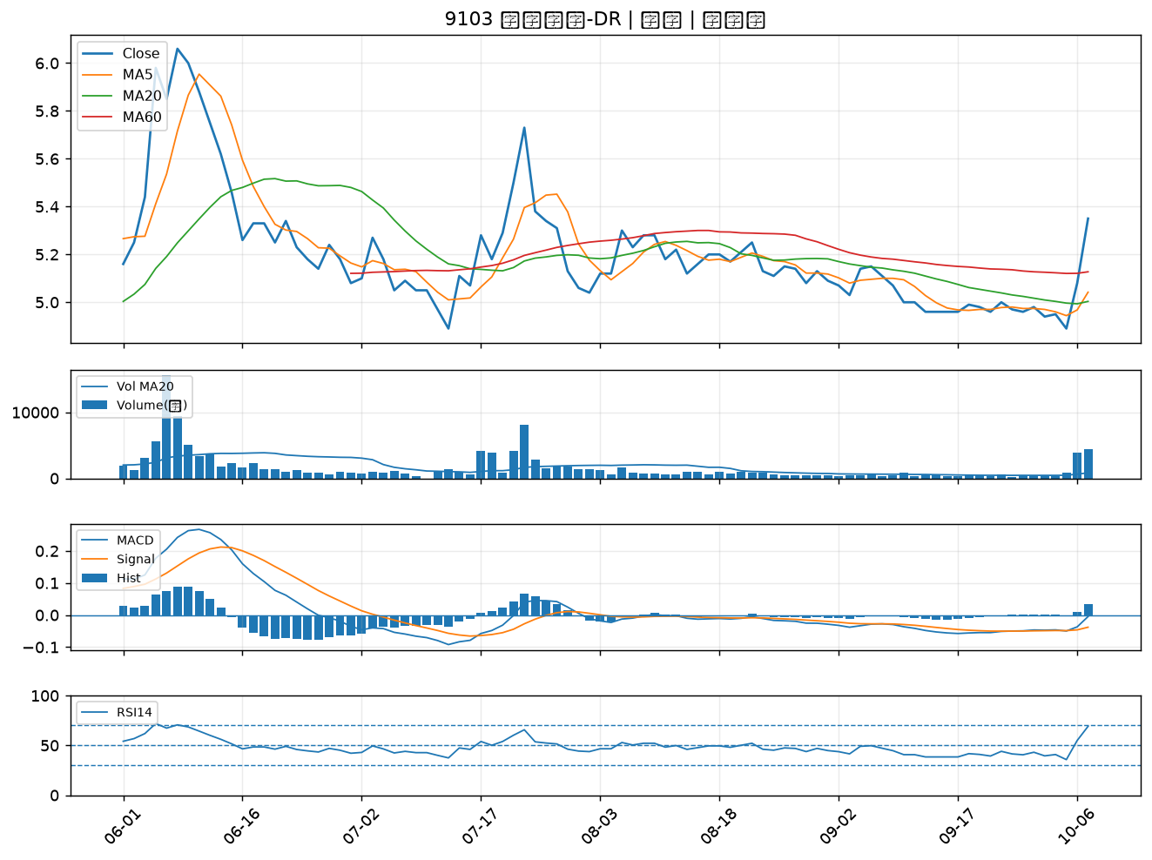

8086 宏捷科｜B級

